PAGU PER PILAR 2026
REKAP SEMENTARA PAGU PER PILAR SDD APBD TAHUN 2026
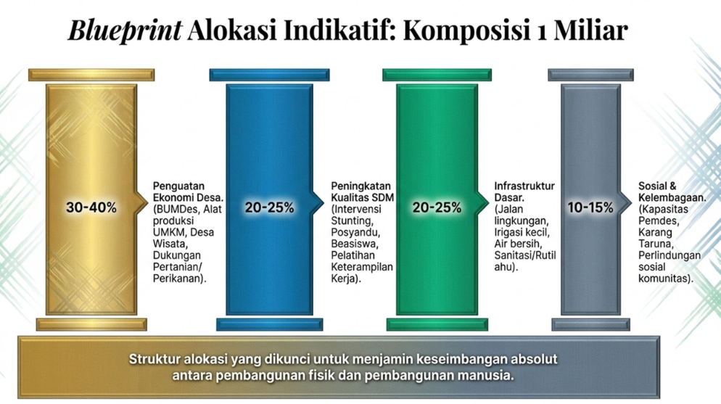
2026: 6,15%
2026: 29,39%
2026: 60,03%
2026: 4,42%
2027: 11,6%
2027: 52,3%
2027: 60,0%
2027: 4,42%
NO | URAIAN | PAGU | PERSENTASE | Blueprint Alokasi Indikatif
1 | Penguatan Ekonomi Desa (BUMDes, Alat Produksi UMKM, Desa Wisata, Dukungan Pertanian/Perikanan) | 20,778,846,415 | 5.00 | 30 - 40 %
2 | Peningkatan Kualitas SDM (Intervensi Stunting, Posyandu, Beasiswa, Pelatihan Keterampilan Kerja) | 109,045,722,600 | 26.23 | 20 - 25 %
3 | Infrastruktur Dasar (Drainase, Sumber Daya Air, Jalan, PJU) | 275,459,905,590 | 66.25 | 20 - 25 %
4 | Sosial, Kelembagaan dan Lingkungan (Kapasitas Pemdes, Karang taruna, Perlindungan Sosial Komunitas) | 10,517,656,175 | 2.53 | 10 - 15 %
JUMLAH |  | 415,802,130,780 | 100

 | Infrastruktur Dasar (Jalan, Drainase, Irigasi, talud, jembatan, tanggul, PJU, dll)
 | PENATAAN LINGKUNGAN :

 | Stunting : RLH, Sanitasi, Air Minum

REKAP SEMENTARA PAGU PER PILAR SDD APBD TAHUN 2026

NO | URAIAN | PAGU | PERSENTASE | Blueprint Alokasi Indikatif
1 | Penguatan Ekonomi Desa (BUMDes, Alat Produksi UMKM, Desa Wisata, Dukungan Pertanian/Perikanan) | 1,263,473,048 | 6.15 | 30 - 40 %
2 | Peningkatan Kualitas SDM (Intervensi Stunting, Posyandu, Beasiswa, Pelatihan Keterampilan Kerja) | 6,036,483,400 | 29.39 | 20 - 25 %
3 | Infrastruktur Dasar (Drainase, Sumber Daya Air, Jalan, PJU) | 12,328,576,501 | 60.03 | 20 - 25 %
4 | Sosial, Kelembagaan dan Lingkungan (Kapasitas Pemdes, Karang taruna, Perlindungan Sosial Komunitas) | 907,639,500 | 4.42 | 10 - 15 %
JUMLAH |  | 20,536,172,449 | 100

REKAP SEMENTARA PAGU PER PILAR SDD APBD TAHUN 2026

NO | URAIAN | PAGU | PERSENTASE | Blueprint Alokasi Indikatif
1 | Penguatan Ekonomi Desa (BUMDes, Alat Produksi UMKM, Desa Wisata, Dukungan Pertanian/Perikanan) | 1,119,408,740 | 11.62 | 30 - 40 %
2 | Peningkatan Kualitas SDM (Intervensi Stunting, Posyandu, Beasiswa, Pelatihan Keterampilan Kerja) | 5,040,198,840 | 52.31 | 20 - 25 %
3 | Infrastruktur Dasar (Drainase, Sumber Daya Air, Jalan, PJU) | 3,264,477,920 | 33.88 | 20 - 25 %
4 | Sosial, Kelembagaan dan Lingkungan (Kapasitas Pemdes, Karang taruna, Perlindungan Sosial Komunitas) | 211,125,000 | 2.19 | 10 - 15 %
JUMLAH |  | 9,635,210,500 | 100

